0.Diagrama de bloques
0. Definir diagrama de bloques del sistema

Batería

µC y Blueetoth

Acelerómetro y giróscopo

·

1.Diag.flujo y modos
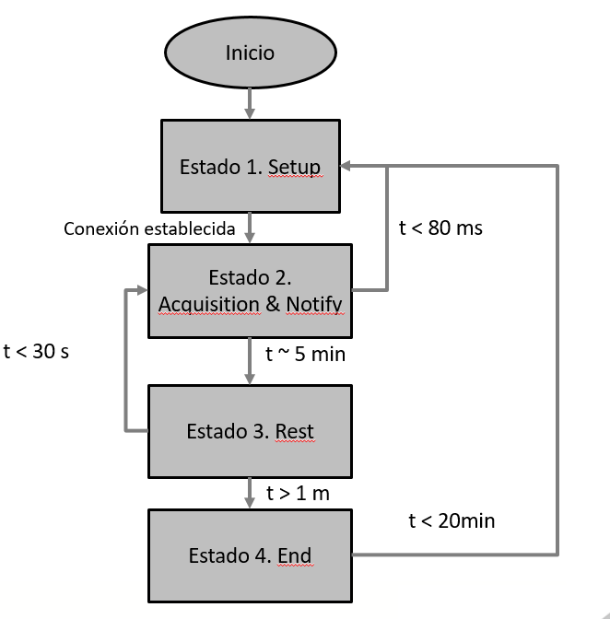
1. Definir diagramas de flujo del microcontrolador. Para cada estado estimar modos y tiempos de funcionamiento de cada uno de los componentes:

En este apartado se van a presentar los distintos estados que presentará el dispositivo final, para los cuales se va a definir como se encontrará cada uno de los elementos del diseño.
También se muestra el tiempo activo por cada ciclo de cada uno de los estados, y para terminar, se visualiza también el diagrama de flujo de la aplicación.

 |  | Estado de los elementos del sistema
Estados del sistema | Estado 1 | Estado 2 | Estado 3 | Estado 4
Elementos |  | Modos de los elementos del sistema
µC y Bluetooth | Off/Conectado | On/Conectado/Transmitiendo | Off/Conectado | Hibernando
Acelerómetro | Sleep | On | On | Off
Tiempos/ciclo [s]: | 10 | 300 | 60 | 1200

3.Curvas de energía
3. Calcular las curvas de potencia / tiempo correspondientes a los diferentes estados de funcionamiento. Esto determina la energía consumida
por ciclo de operación y las potencias máximas demandadas

Inicialmente, antes de hacer el cálculo de las potencias, conviene tener tabulados los consumos y la alimentación para cada uno de los estados y los elementos de la aplicación:

Energía en mJ (gráfico acortado para mejor visualización)

 |  |  | Potencias por estado [mW] | Tiempos en estado [s]
 |  |  | 1.8600 | 0
 |  |  | 1.8600 | 10
 |  |  | 8.1000 | 10
 |  |  | 8.1000 | 300
 |  |  | 1.8600 | 300
 |  |  | 1.8600 | 301
 |  |  | 8.1000 | 301
 |  |  | 8.1000 | 600
 |  |  | 1.8600 | 600
 |  |  | 1.8600 | 660
 |  |  | 0.0300 | 660
 |  |  | 0.0300 | 1200

Energía consumida por aplicación según estado en mJ
 | FLYPORT | ACELERÓMETRO | ULTRASONIDOS
0 | 0.180 | 0.01 | 1
10 | 3.600 | 0.01
10 | 3.600 | 0.01
300 | 0.180 | 4.50
300 | 0.180 | 4.50
301 | 3.600 | 0.01
301 | 3.600 | 4.50
600 | 0.180 | 4.50
600 | 0.180 | 0.01
660 | 0.180 | 0.01
660 | 0.010 | 0.01
 |  |  | Potencias por estado [mW]
 |  | Tiempos en estado [s] | BLE | ACELERÓMETRO & GYRO
 |  | 0 | 0.030 | 0.01
 |  | 10 | 0.180 | 0.01
 |  | 10 | 3.600 | 0.01
 |  | 300 | 3.600 | 4.50
 |  | 300 | 0.180 | 4.50
 |  | 301 | 0.180 | 0.01
 |  | 301 | 3.600 | 4.50
 |  | 600 | 3.600 | 4.50
 |  | 600 | 0.180 | 0.01
 |  | 660 | 0.180 | 0.01
 |  | 660 | 0.180 | 0.01
 |  | 1200 | 0.010 | 0.01

Para finalizar este apartado se muestran valores de importancia que son los limitantes de la operación del dispositivo:

PARÁMETROS LIMITANTES
Imax [mA]: | 2.7
Vout [V]: | 3.3
Imin [mA]: | 0.01
Pout max [mW]: | 8
Energía Total por ciclo [J]: | 43.6200

4.Elección de batería
4. Especificar la(s) fuente(s) de energía a utilizar. En el caso de baterías definir las tecnologías, capacidades y agrupamientos serie o paralelo.
Esto determina la energía disponible.

PARÁMETROS LIMITANTES
Imax [mA]: | 2.7
Vout [V]: | 3.3
Imin [mA]: | 0.01
Pout max [mW]: | 8
Energía Total por ciclo [J]: | 43.62

Tipo de batería | Nº ciclos | Energía disponible [J] | Capacidad [mA·h] | Voltaje [V] | Precio [Eur] | Peso [g] / Dimensiones [mm] | Modelo
Níquel Cadmio | 1188 | 51840 | 4000 | 3.6 | 18.34 | 400 / 177x32.5x32.3 | http://es.farnell.com/yuasa/3dh4-0la4/bater-a-nicad-3xd-con-cables/dp/1863689#anchorTechnicalDOCS
Ion Litio | 772 | 33696 | 2600 | 3.6 | 11.25 | 45 / D18.5x70 | http://es.farnell.com/ansmann/1307-0000/bater-a-li-ion-3-6v-2600mah/dp/2723326
Polímero de litio | 611 | 26640 | 2000 | 3.7 | 13.62 | 38 / 6x44x63 | http://es.farnell.com/mikroelektronika/mikroe-1120/bater-a-de-litio-pol-mero-3-7v/dp/2786900

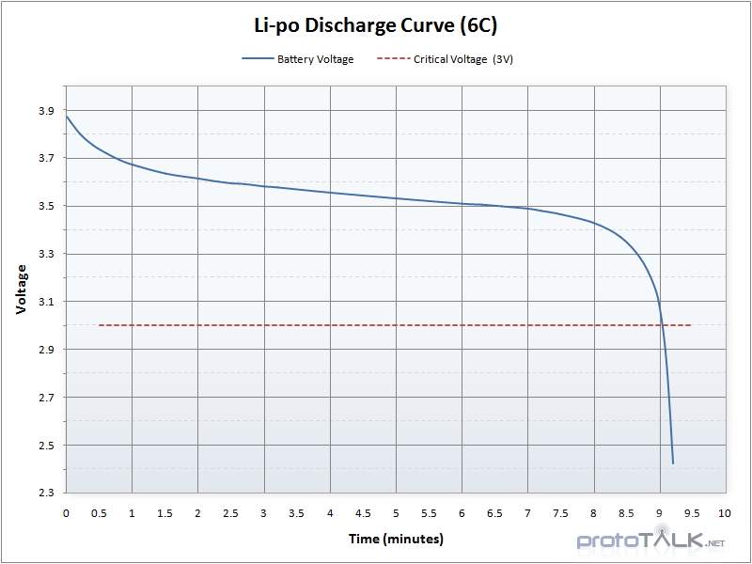
 |  |  | La batería de Niquel Cadmio se descarta por dimensiones

 |  |  | La bateria de Ion Litio podría ser una opcion, pero por el diseño preferimos que no sea pila para facilidad del usuario

 |  |  | Por lo tanto, por descarte, se ha escogido la batería de tecnología de polímero de litio.

